상품제안서
스위스밀리터리 바스타올+140g면사타올3P 세트(소) | 상품코드: S08307

 |  |  |  |  |  |  | 02-713-8555 | www.synergygift.co.kr
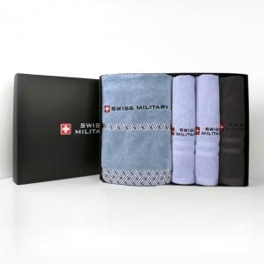

【상세/제작정보】

【인쇄/포장옵션】 | 실크, 자수 / 포장지포장

【공급단가】 | 수량 | 20~ | 100~ | 500~ | 1,000~ | 2,000~
*VAT별도 | 단가 | 24,830원 | 24,440원 | 23,870원 | 22,920원 | 21,960원

【상품 URL】 | https://www.synergygift.co.kr:443/src/goods_detail.php?gdno=2746

